상품제안서
주문제작 메탈 금속 뱃지 | 상품코드: S47592

 |  |  |  |  |  |  | 02-713-8555 | www.synergygift.co.kr
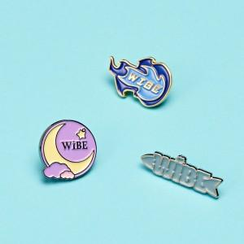 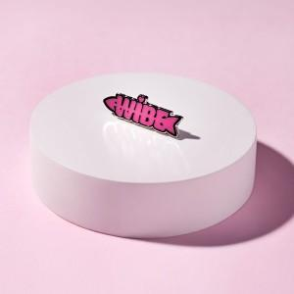

【상세/제작정보】 | <p><span style="font-size: 14pt;">* 정확한 단가는 시안 확인 후 견적이 가능합니다.&nbsp;</span></p><p><span style="font-size: 14pt;">* 제작 난이도에 따라 단가 추가됩니다.​</span></p>

【인쇄/포장옵션】 | 4도 / 고주파PVC

【공급단가】 | 수량 | 100~ | 300~ | 500~ | 1,000~ | 3,000~
*VAT별도 | 일반칠 25mm | 4,090원 | 3,930원 | 3,740원 | 3,640원 | 3,580원
 | 일반칠 30mm | 4,600원 | 4,420원 | 4,210원 | 4,100원 | 4,030원
 | 수지칠 25mm | 4,480원 | 4,300원 | 4,090원 | 3,990원 | 3,920원
 | 수지칠 30mm | 4,990원 | 4,790원 | 4,560원 | 4,440원 | 4,360원

【상품 URL】 | https://www.synergygift.co.kr:443/src/goods_detail.php?gdno=47592

